7. DISPOSITIVOS CONTROL AMBIENT
7. DISPOSITIVOS DE CONTROL AMBIENTAL
 |  |  |  |  | INDICE
Instrucciones: |  |  |  |  | SIGUIENTE
Realice la inspección a la máquina y campamento, valide que se estén utilizando los dispositivos de control ambiental, colocando en la casilla "Cumplimiento" si los mismos se encuentran instalados y están siendo utilizado. En caso de haber más máquinas insertar una columna como la descrita en el formato al lado derecho |  |  |  |  | ATRÁS

No. | Implementación/ medida ambiental | Imagen | Descripción breve | CUMPLE SI(1)/NO(0)
1 | Bandejas en los puntos de desechos |  | Medida de contención antes derrame de cualquier sustancia química.

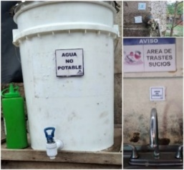
2 | Rotulación agua no potable |  | Identificación de sustancias que puedan afectar la salud.

3 | Impermeabilizado en área de desechos maquina |  | Medida de control y prevención de impregnación en el suelo de sustancias químicas derramada.

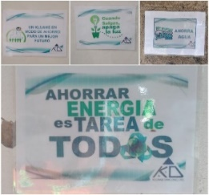
4 | Rotulación refrente a temas ambientales (ECOLÓGICA) |  | Rotulación con fines de fomentación de conciencia ambiental y tips de ahorro de los recursos.

5 | Medidor de consumo de agua |  | Medida y control del suministro de agua.

6 | Actualización de mural informativo temas ambientales |  | Fomentar la comunicación por medio visual con temas de interés informativos para los receptores.

7 | Dosificador plástico de detergente |  | Control de dosis de detergente a usar para minimizar el impacto ambiental con las aguas residuales.

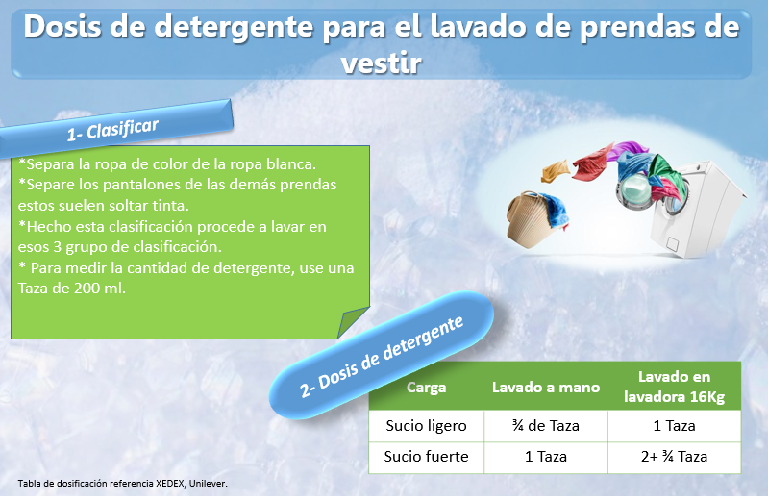
8 | Tabla de uso de dosis de detergente |  | Control de dosis de detergente a usar para minimizar el impacto ambiental con las aguas residuales.

9 | Baños/ Letrina portatiles |  | Medio de prevención de contaminación de suelos, y recursos hídricos con materia fecal.

10 | Luces LED |  | Medida de ahorro y consumo eficiente de la fuente de energía eléctrica.

11 | Área de desechos peligroso |  | Lugar con las condiciones necesarias para el confinamiento temporal de los desechos peligroso.

12 | Área de desechos no peligroso |  | Lugar con las condiciones necesarias para el confinamiento temporal de los desechos comunes.

13 | Punto ecológico |  | Método y manejo implementado para crear cultura ambiental y correcta disposición de los desechos reciclable.

14 | Sistema de tratamiento de aguas gris |  | Proceso biológico mediante se disminuye el grado de contaminante que posee las aguas residuales.

15 | Sistema de tratamiento de aguas de perforación |  | Proceso físico / químico mediante se disminuye el grado de contaminante que posee las aguas residuales.

16 | Bandeja contra derrame para insumo quimico liquido en bodega |  | Medida de contención antes derrame de cualquier sustancia química.

17 | Bandeja contra derrame para insumo quimico liquido en plataforma |  | Medida de contención antes derrame de cualquier sustancia química.

 |  | Imagen no disponible

18 | Recipiente para contener acite quemado en plataforma |  | Medio para contener y trasportar sustancias químicas contaminante.

19 | Recipiente para contener aguas oleosas en plataforma |  | Medio para contener y trasportar sustancias químicas contaminante.

20 | Tonel para desecho de paño absorvente en plataforma |  | Medio para contener y trasportar sustancias químicas contaminante.

21 | Recipiente para contener acite quemado en estación de bombeo |  | Medio para contener y trasportar sustancias químicas contaminante.

22 | Recipiente para contener aguas oleosas en estación de bombeo |  | Medio para contener y trasportar sustancias químicas contaminante.

23 | Tonel para desecho de paño absorvente en estación de bombeo |  | Medio para contener y trasportar sustancias químicas contaminante.

24 | Recipiente de drenaje de recuperación de aceite cerrado |  | Recipiente destinado a contener el aceite usado proveniente del mantenimiento de los motores.

25 | Tonel pequeño desechos bioinfeccioso plataforma |  | Contenedor destinado para desechos bioinfeccioso como mascarilla desechable etc.

26 | Tonel desechos bioinfeccioso Acopio desechos peligrosos |  | Contenedor destinado para acopiar desechos bioinfecciosos de forma temporal, como mascarilla desechable etc.

27 | Báscula de colgar analógica |  | Instrumento de medición destinado para determinar las cantidad de desechos generados.

28 | Bandeja para transporte de combustible en canoa |  | Medida de control y prevención de derrame de hidrocarburos en fuentes hídricas como ríos, lagos etc.

DISPOSITIVOS POR MAQUINA UBICADOS. |  |  |  | -
 |  |  |  | 30
 |  |  |  | -
 |  |  | Porcentaje de cumplimiento | 0%

